Cover
System Architecture
Project: Edu v2.0

Doc Version: 1.0
Author: hiennt
Last Update: 17/10/2019

Danh sách học sinh
 |  |  |  |  | QUẢN LÝ HỌC SINH (HOC_SINH)

1
2
3
5
6
7
8
9
10
Quản lý học sinh -> Danh sách học sinh
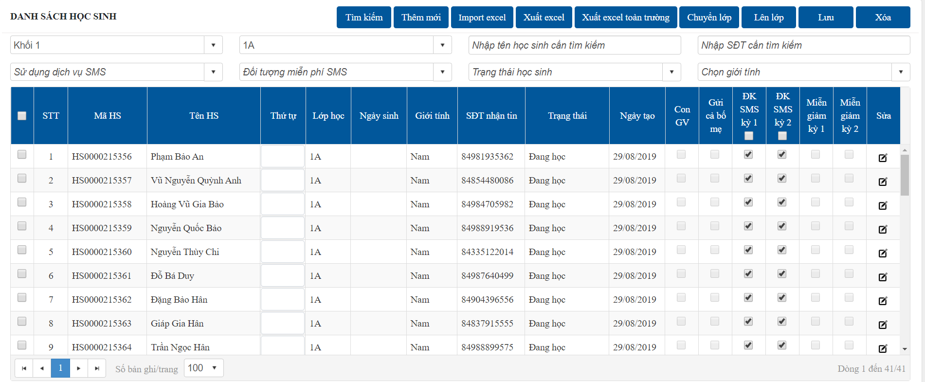

4

1
 | Tìm kiếm

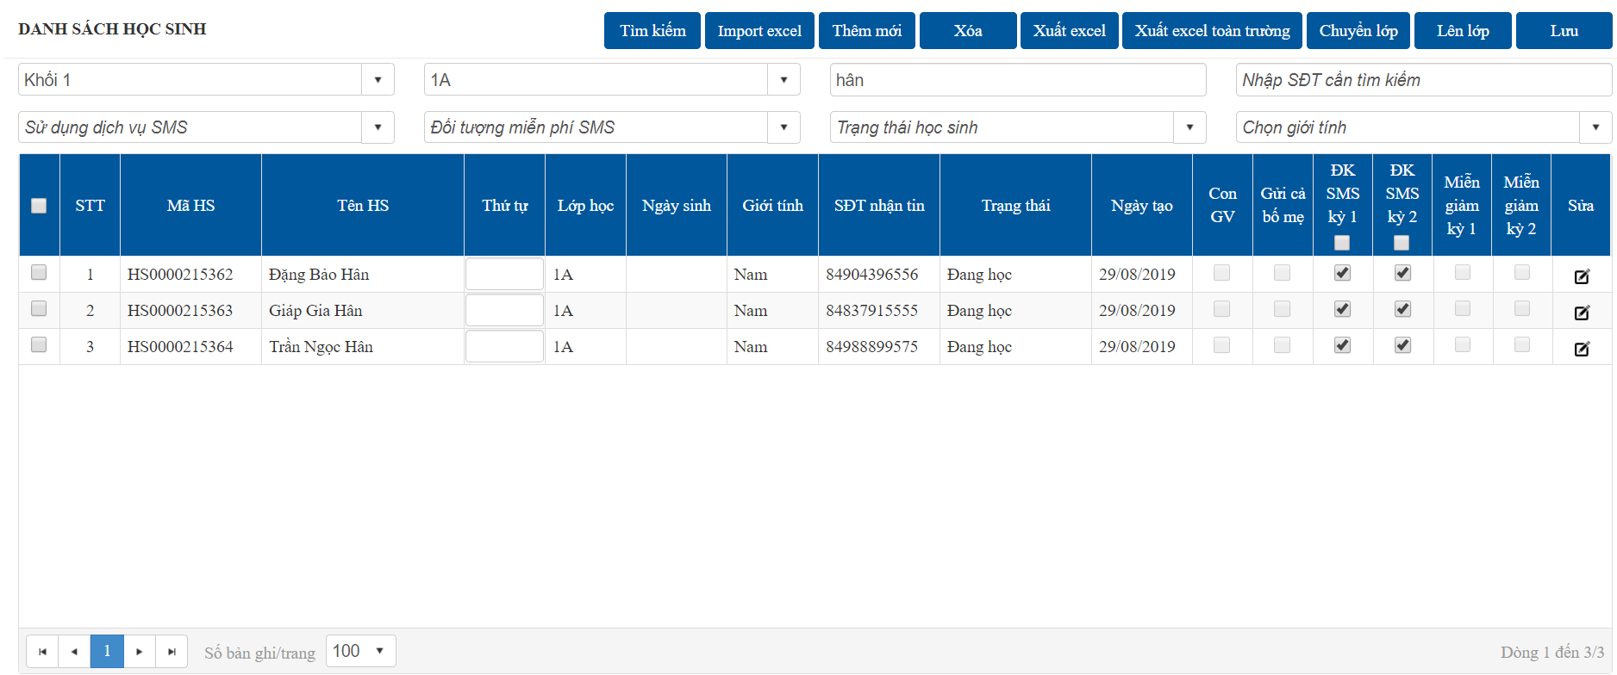
 |  |  |  |  |  |  | Nhập các tiêu chí cần tìm kiếm
 |  |  |  |  |  |  | Nhấn chọn "Tìm kiếm", danh sách sẽ được hiển thị như hình bên
 |  |  |  |  |  |  | Số bản ghi nằm dưới chân trang

2
 | Thêm mới

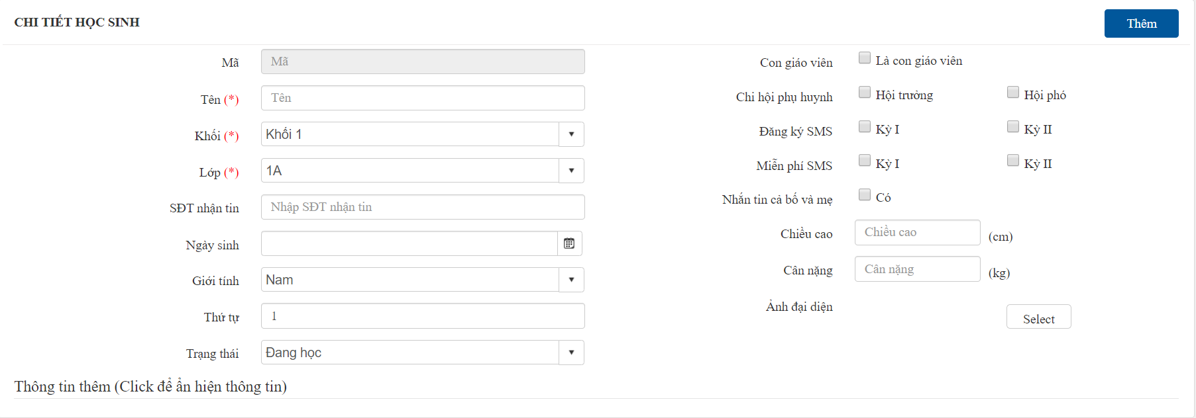
OK
OK

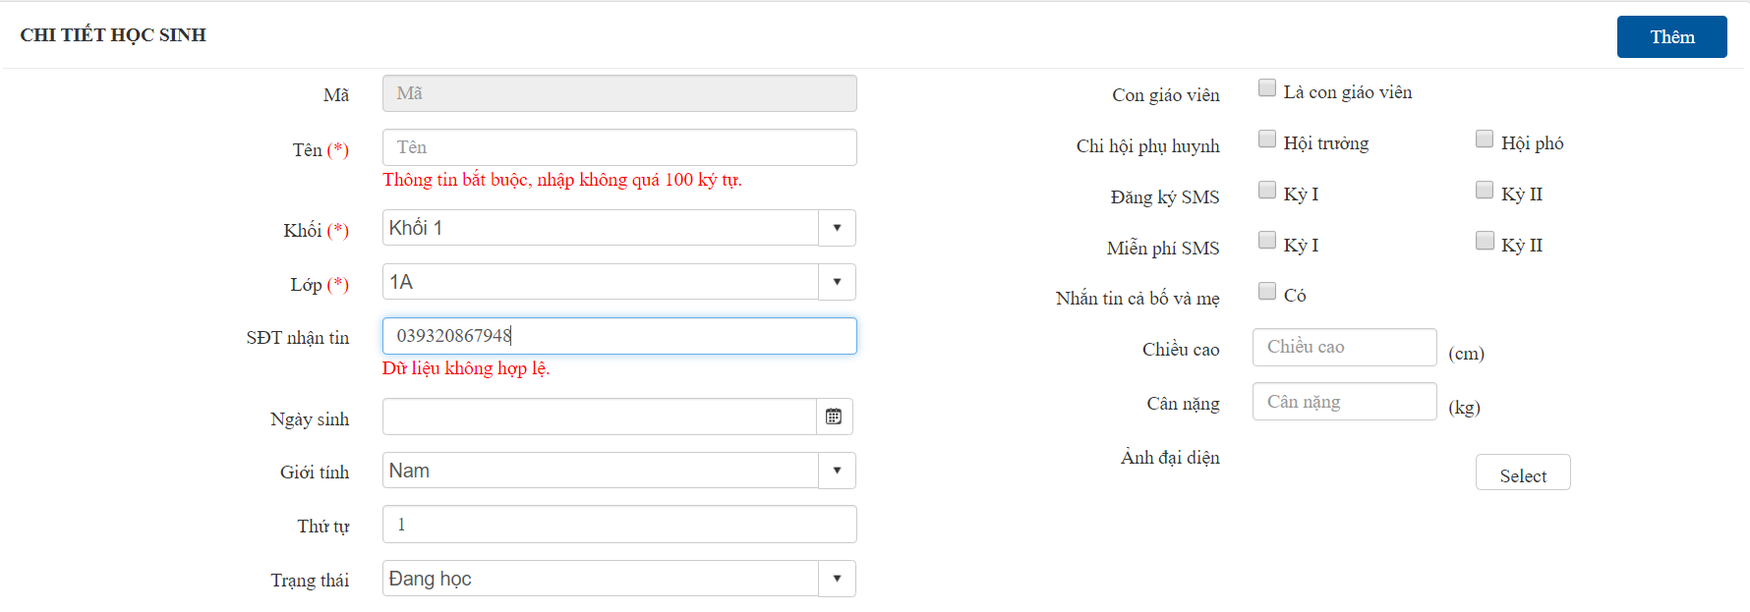

ERROR
ERROR

 |  |  | Click để xem các thông tin chi tiết khác
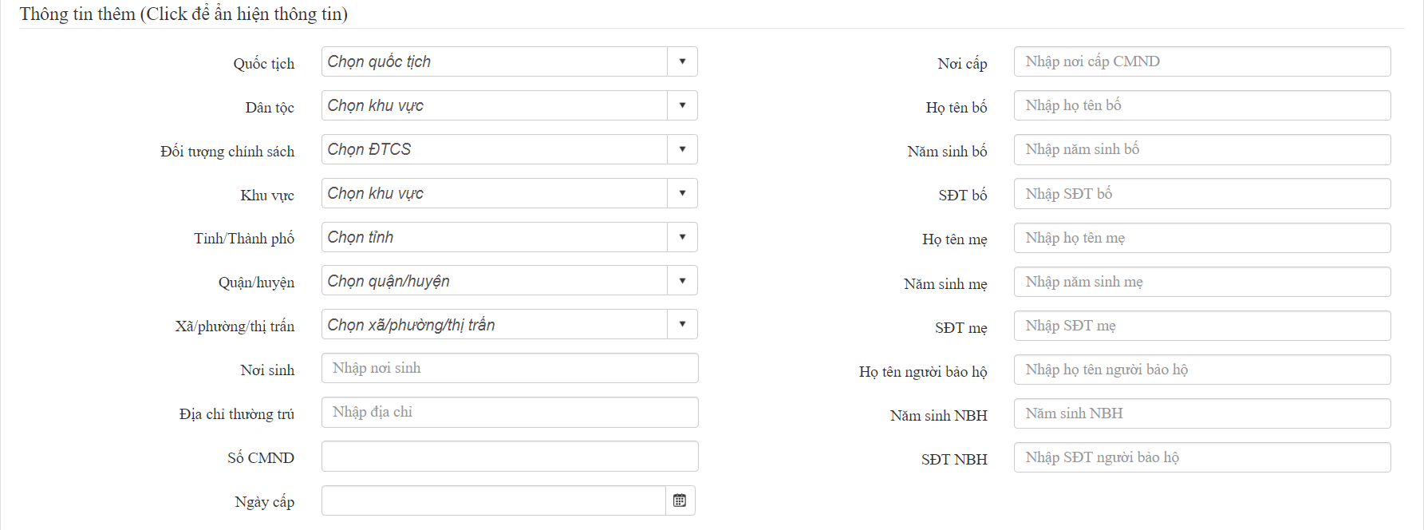

3
 | Thêm từ file excel

 |  |  |  |  |  | x
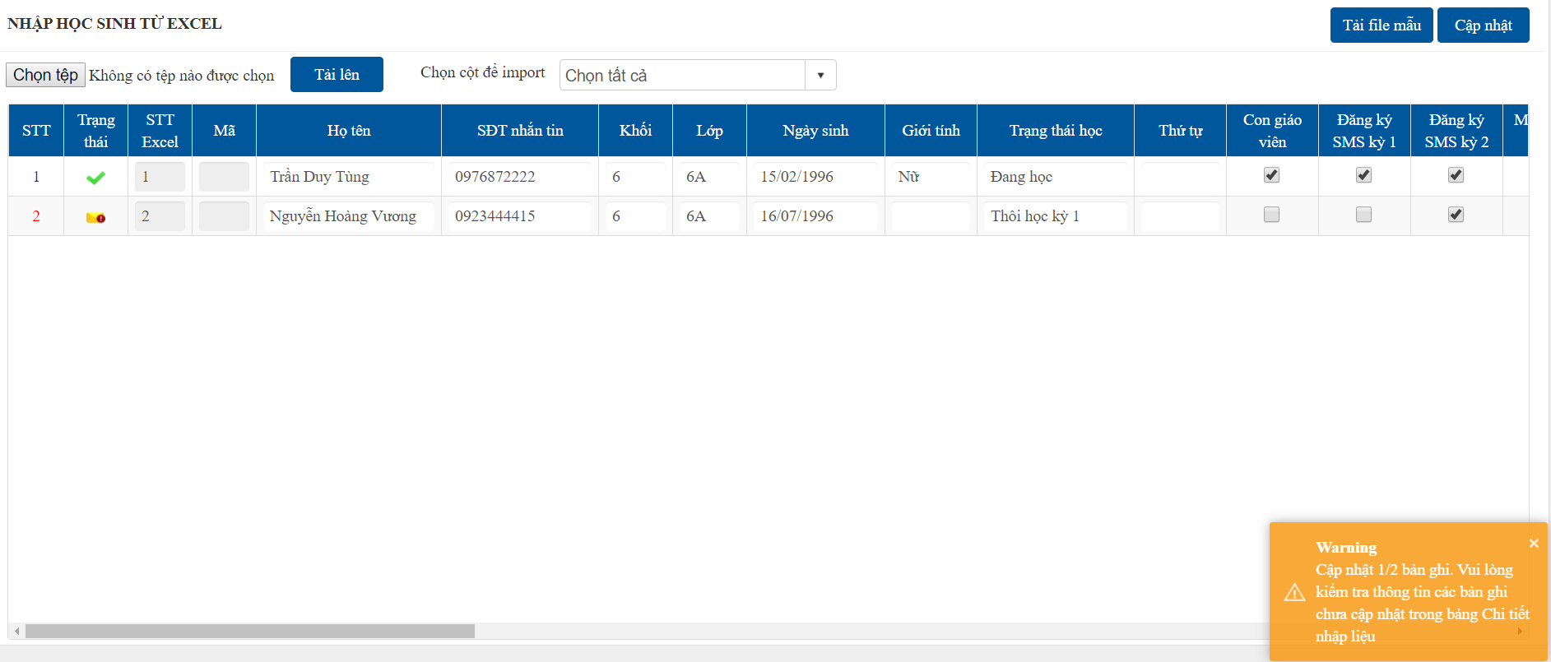
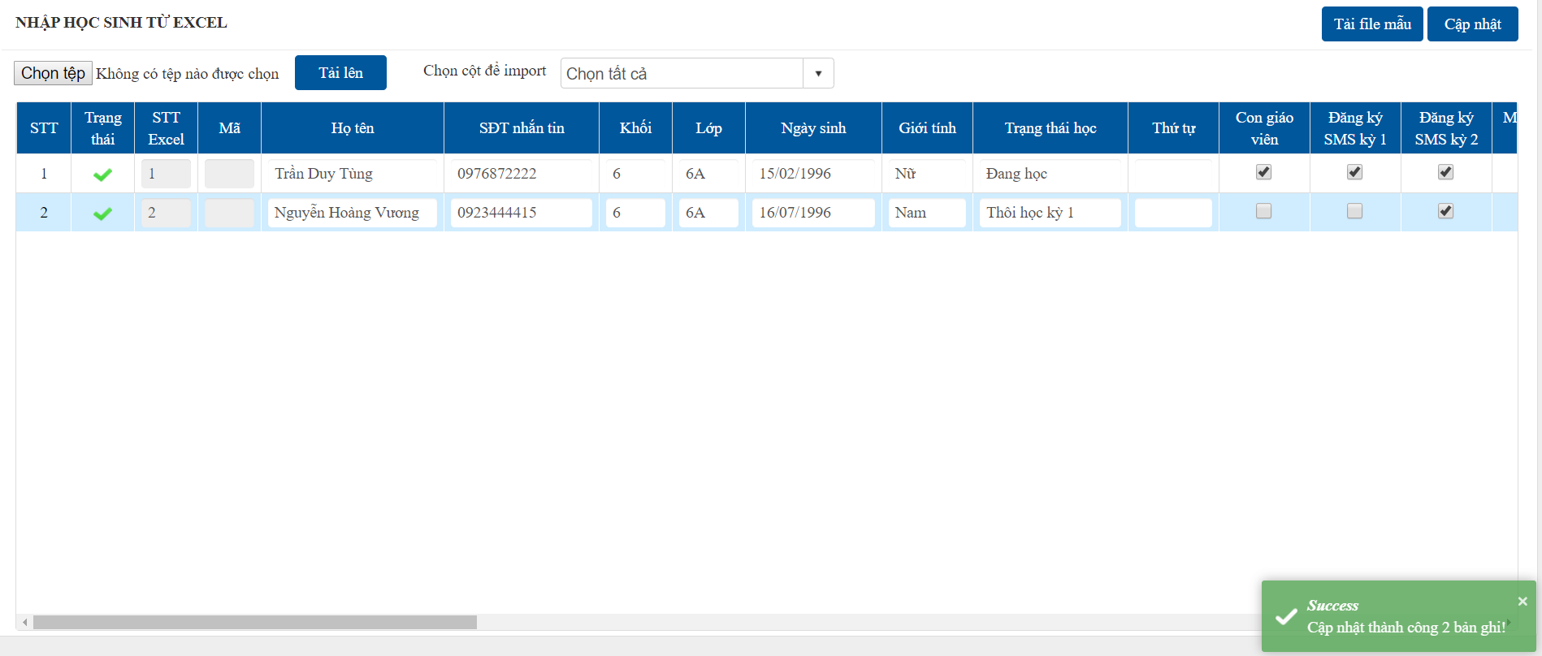

 |  |  |  |  |  |  |  | Nhập giới tính của học sinh

4
 | Sửa

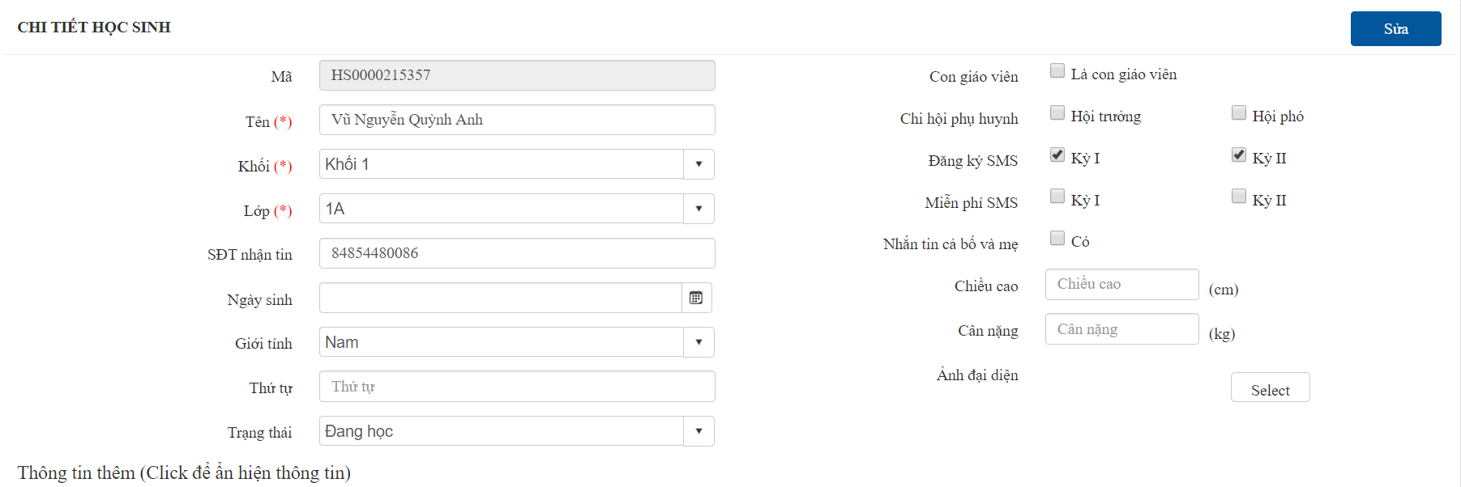
OK
OK

ERROR
ERROR

5
6
 | Xuất danh sách học sinh trong lớp
 | Xuất danh sách học sinh toàn trường

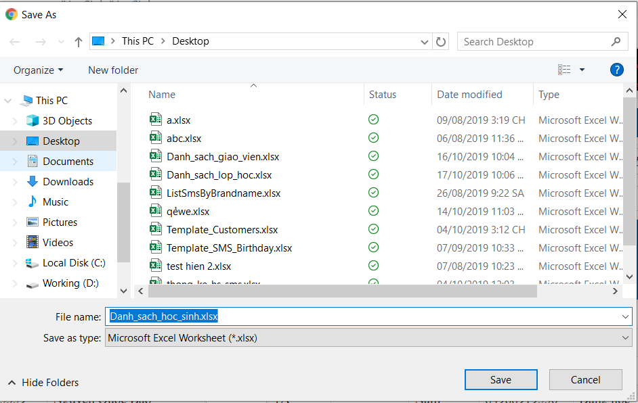

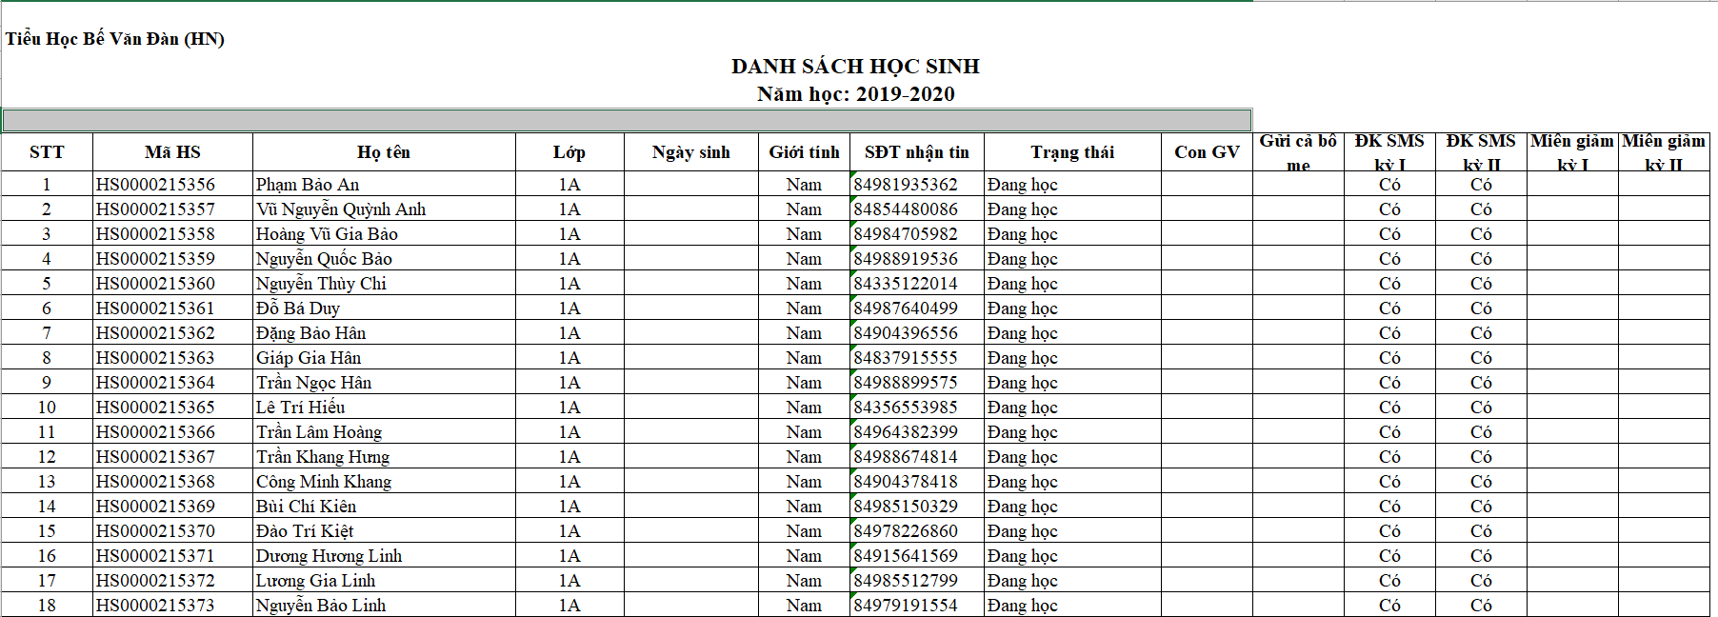

7
 | Chuyển lớp
 | Chuyển học sinh sang lớp khác cùng cấp

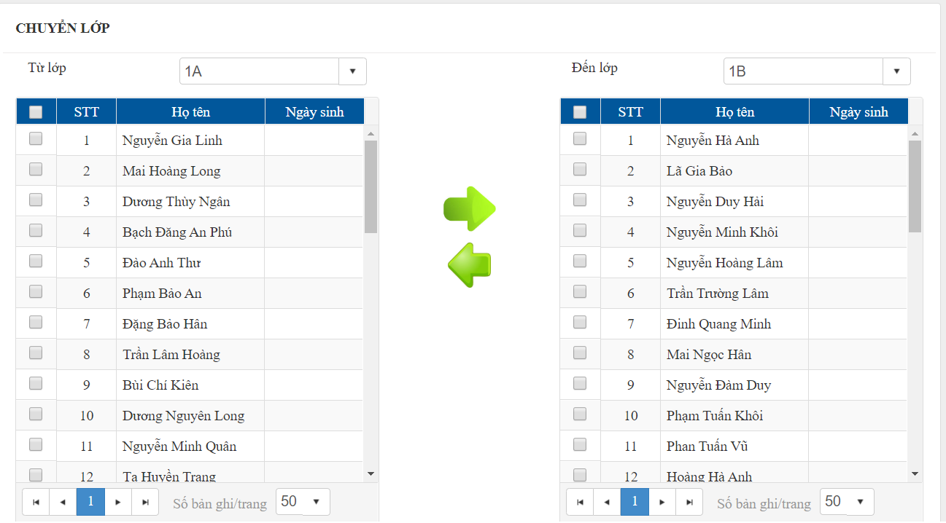
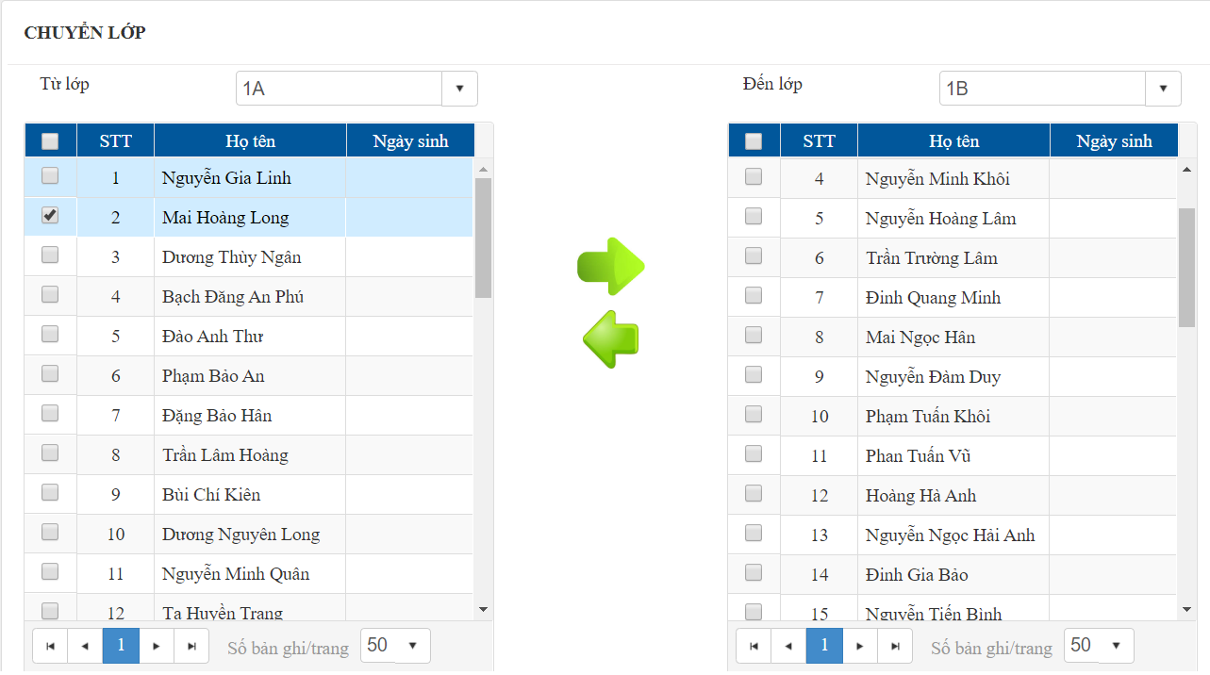

OK

ERROR

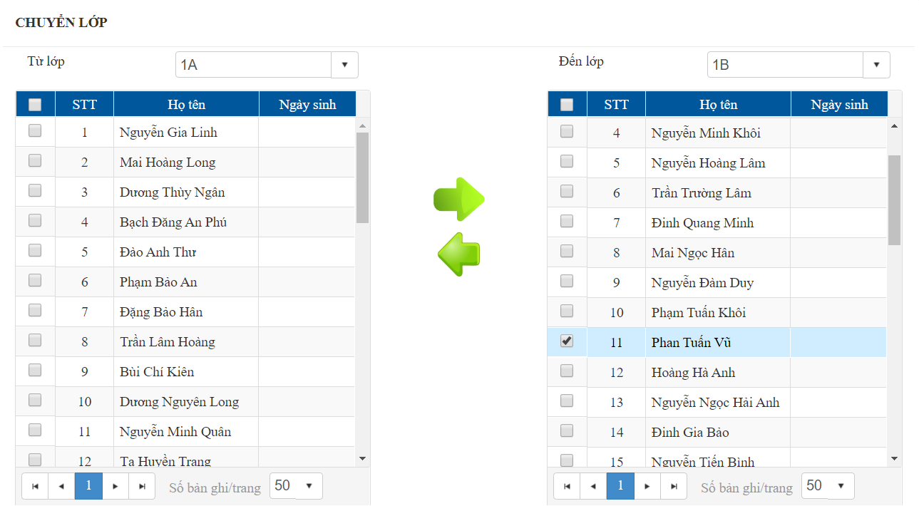
 | Chọn lớp và học sinh cần chuyển đi, chọn lớp cần chuyển đến, click nút
 |  | hoặc |  | để chuyển học sinh

OK

ERROR

8
 | Lên lớp
 | Xét lên lớp cho học sinh
 |  |  |  |  |  |  | Chọn từng học sinh cần lên lớp hoặc tích chọn "Chọn tất cả"
 |  |  |  |  |  |  | Click vào nút "Lên lớp" để chuyển học sinh lên lớp (nếu chọn tất cả thì sẽ chuyển toàn bộ học sinh)
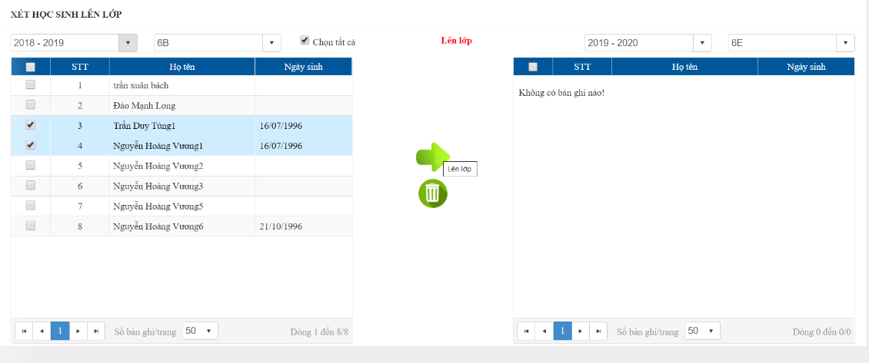
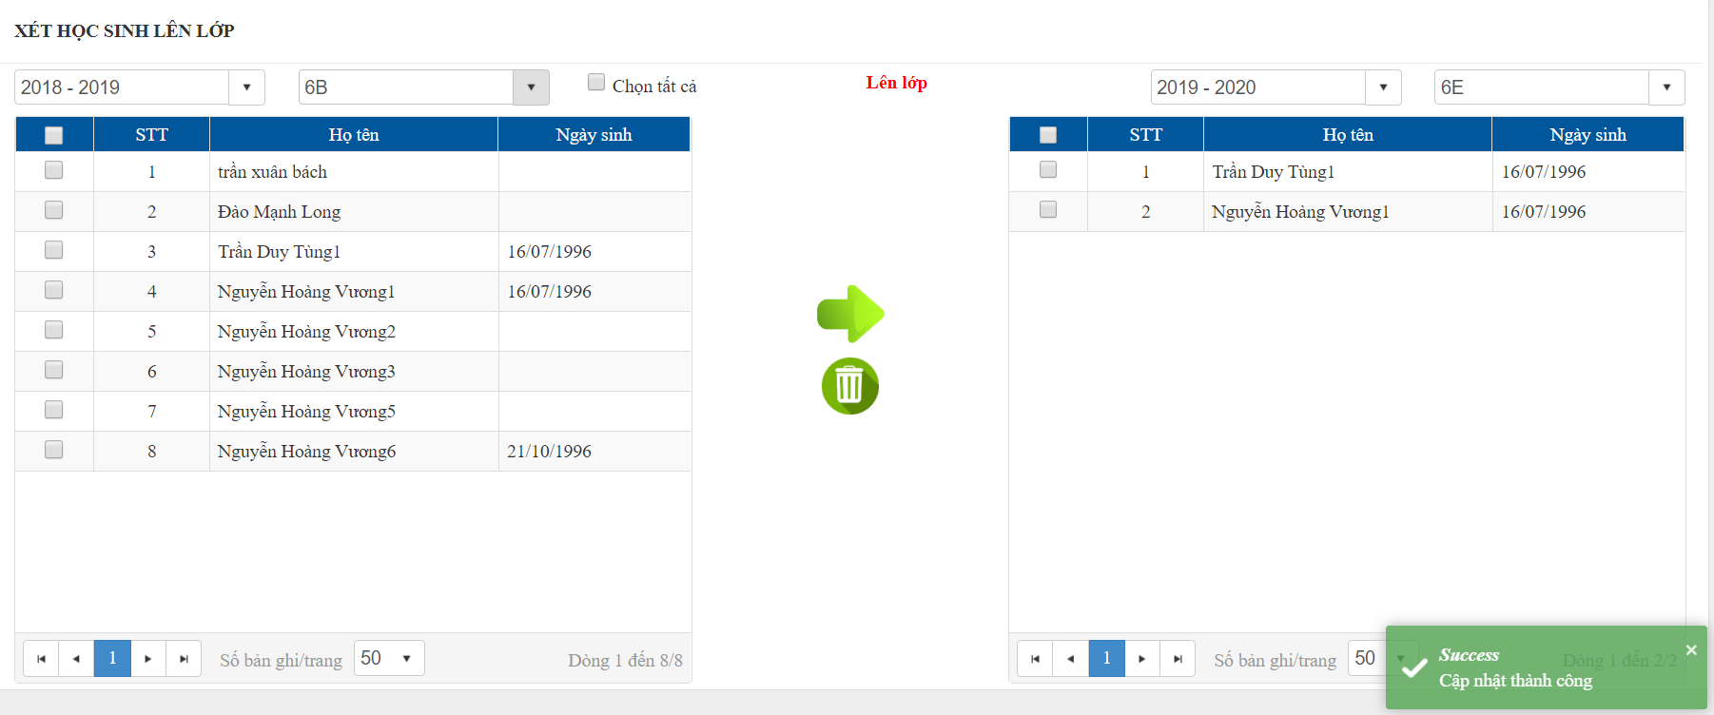

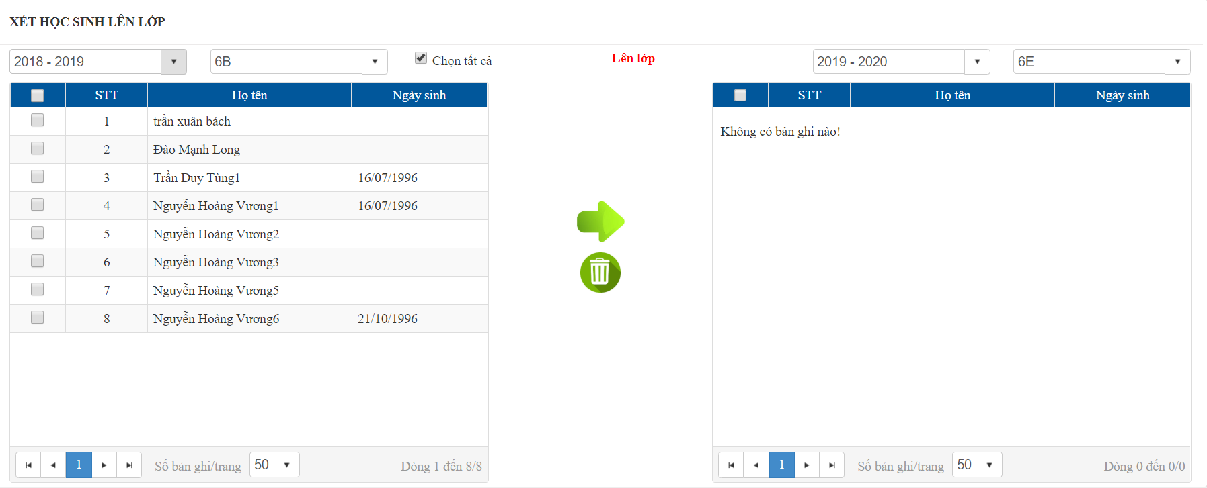

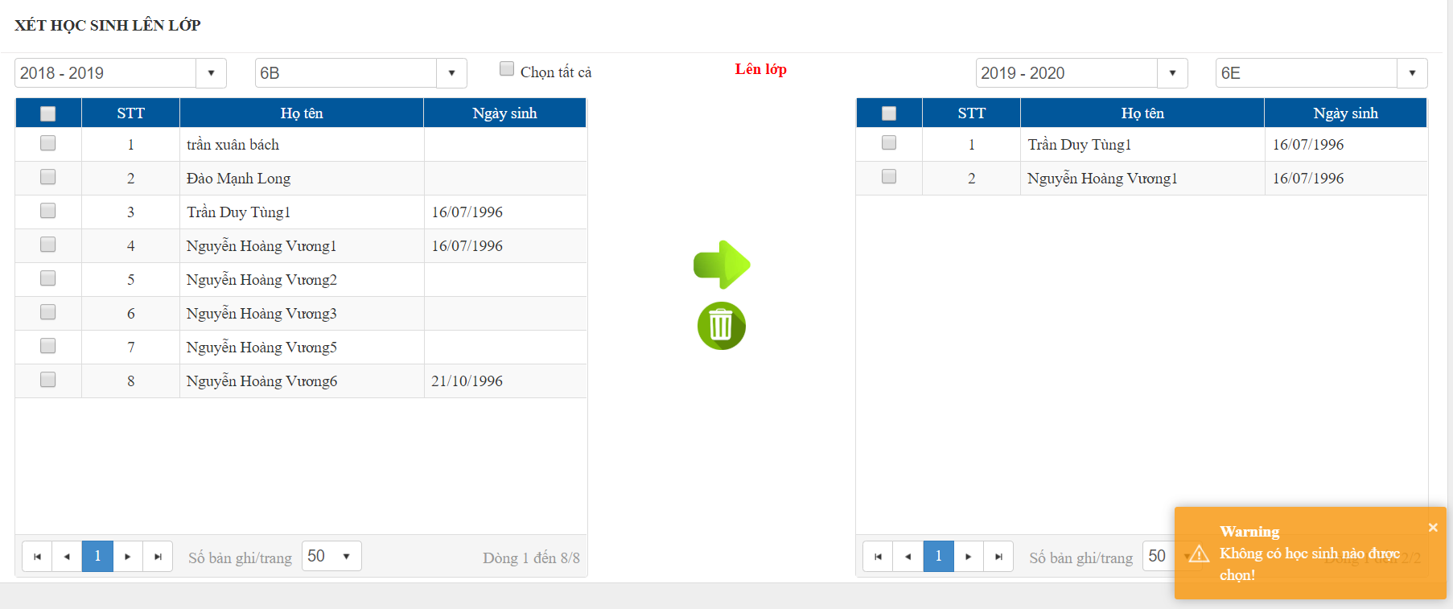
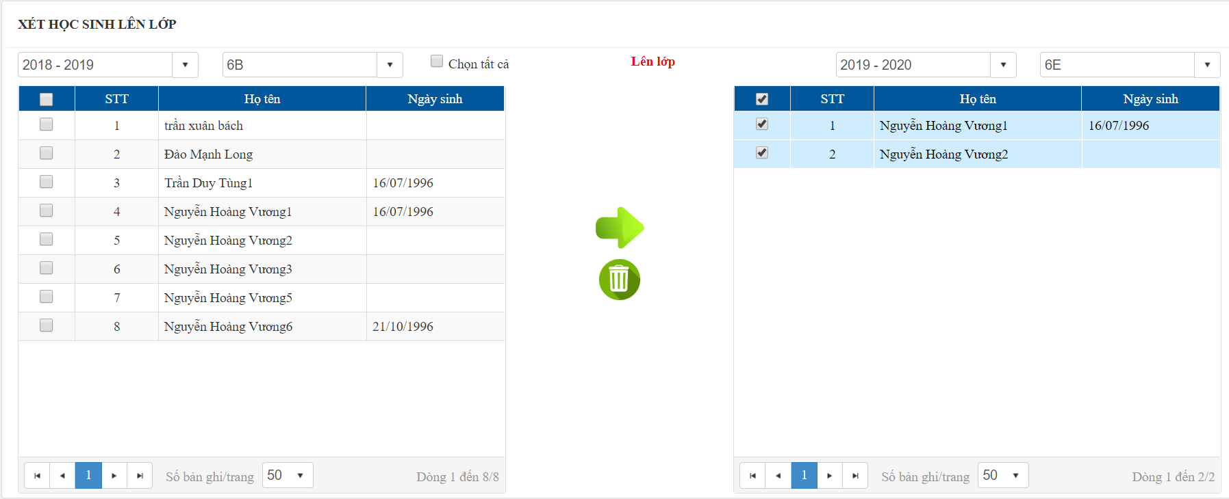

OK

ERROR

9
 | Cập nhật nhanh
 | Cập nhật thứ tự, đăng ký nhận tin nhắn

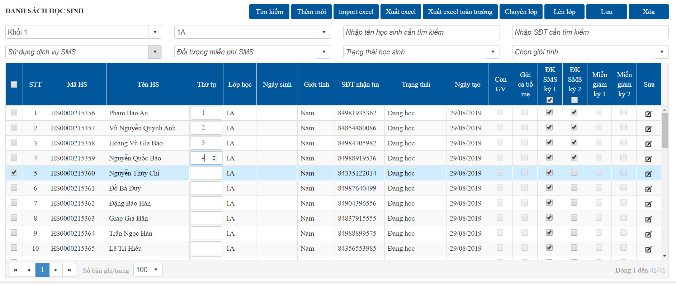

OK

ERROR

10
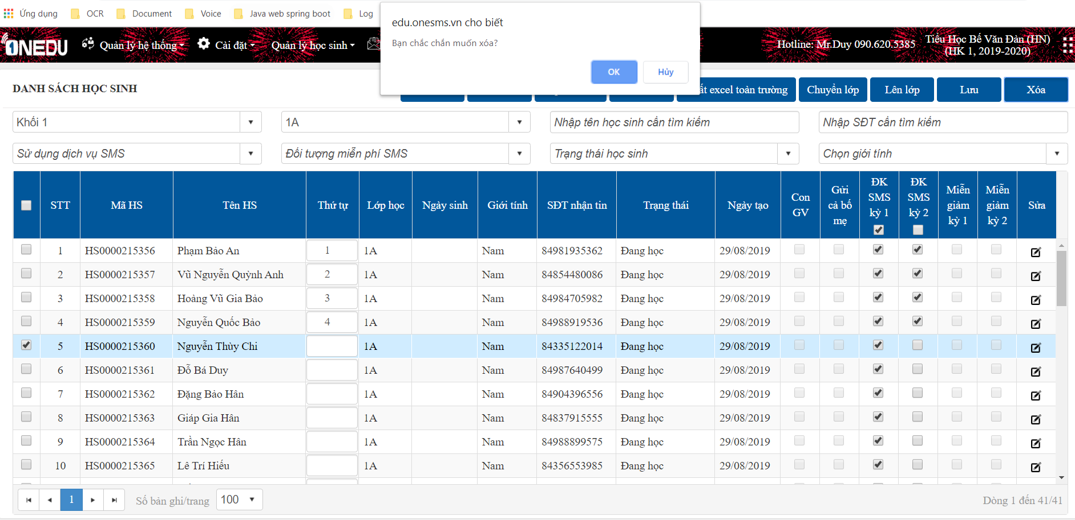
 | Xóa học sinh

OK

ERROR

Chuyên cần
 |  | THEO DÕI SỸ SỐ LỚP HÀNG NGÀY (CHUYEN_CAN)

Quản lý học sinh -> Chuyên cần

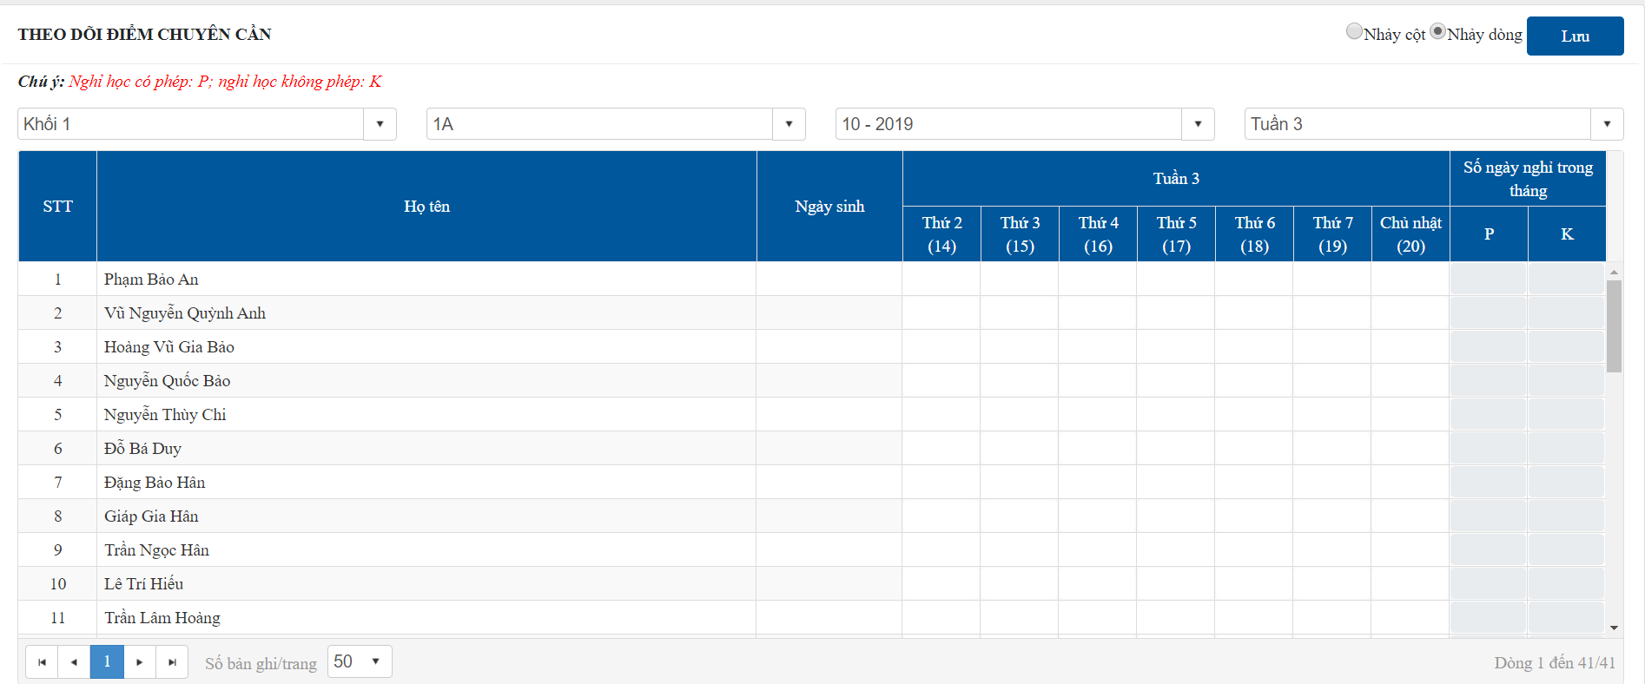

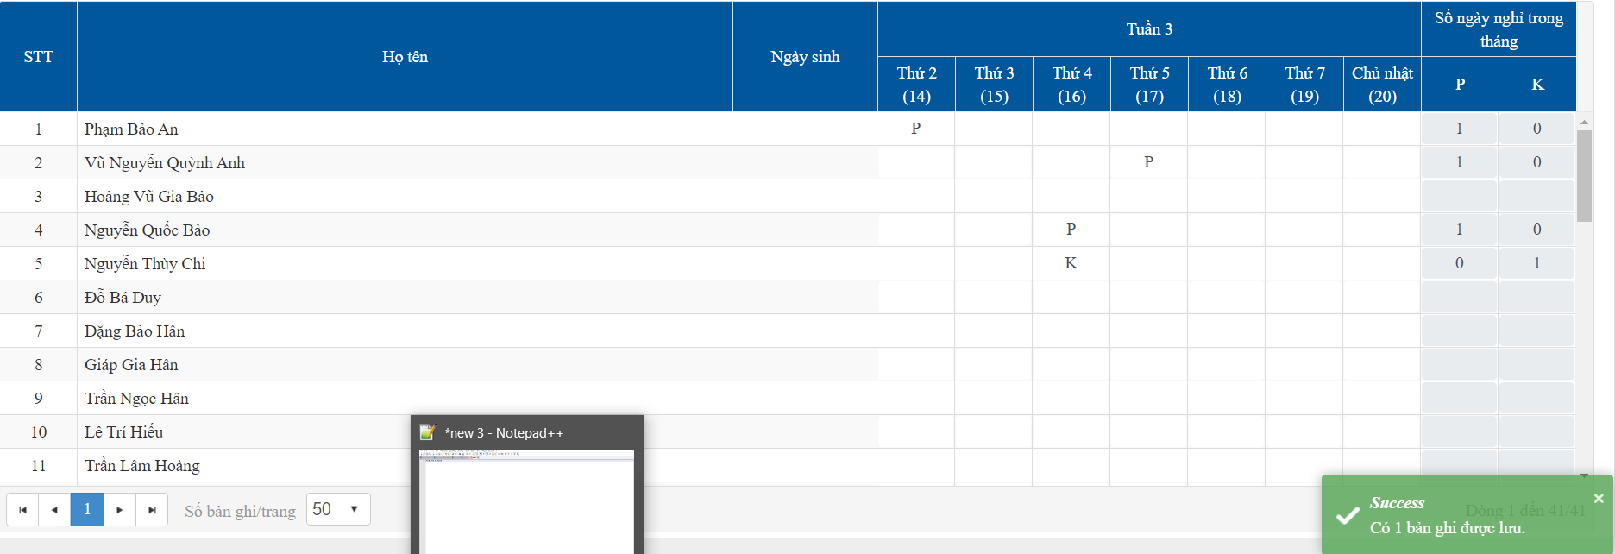

Cập nhật dữ liệu
 | Nếu nghỉ học có phép ghi P, không phép ghi K

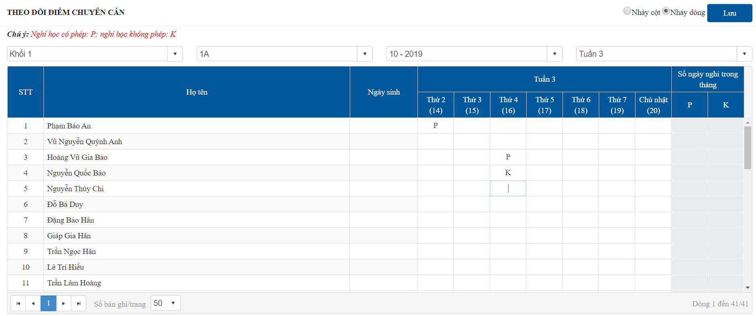
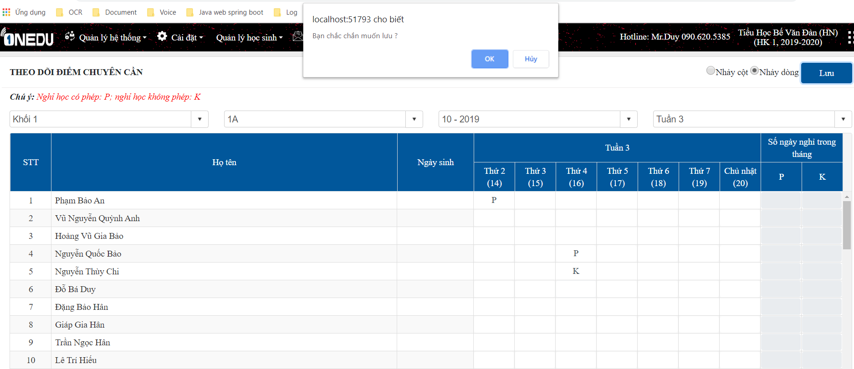

OK

ERROR

